Estadísticas
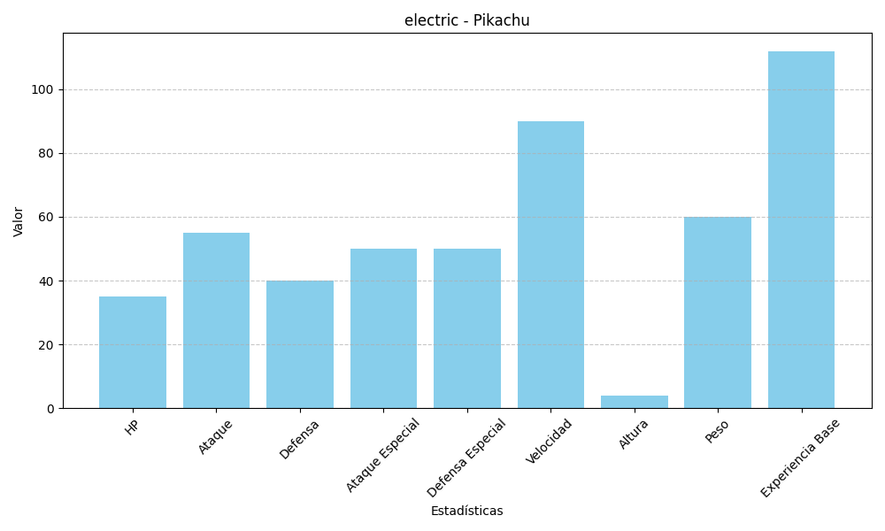
Estadística | Valor
HP | 35
Ataque | 55
Defensa | 40
Ataque Especial | 50
Defensa Especial | 50
Velocidad | 90
Altura | 4
Peso | 60
Experiencia Base | 112

